atributos_kits.csv
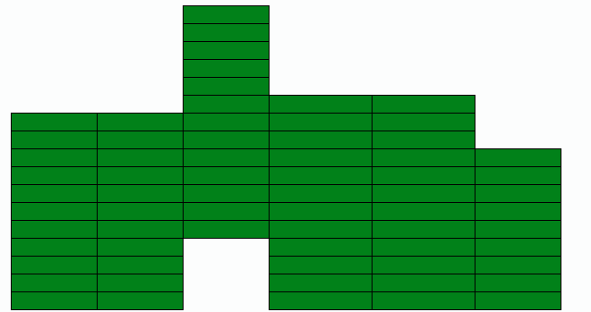
mod_atr.id | mod_atr.name | mod_atr.clave (@) | mod_atr.grp_atr | mod_atr.tipo | um | Valor en el grafico
115 | Esquinas Ext.Izq. | _nod_esq_ext_izq | Variables Internas | Escalar | UDS | 4
123 | Esquinas Ext.Der. | _nod_esq_ext_der | Variables Internas | Escalar | UDS | 5
127 | Esquinas Int.Izq. | _nod_exq_int_izq | Variables Internas | Escalar | UDS | 3
132 | Esquinas Int.Der. | _nod_exq_int_der | Variables Internas | Escalar | UDS | 2
133 | Nodos Lat Izq. Sable | _nod_lat_izq_sab | Variables Internas | Escalar | UDS | 9
134 | Nodos Lat. Izq. Dintel | _nod_lat_izq_din | Variables Internas | Escalar | UDS | 9
135 | Nodos Lat. Der. Sable | _nod_lat_der_sab | Variables Internas | Escalar | UDS | 9
136 | Nodos Lat. Der. Dintel | _nod_lat_der_din | Variables Internas | Escalar | UDS | 8
137 | Nodos Frontal Alineado | _nod_frn_ali | Variables Internas | Escalar | UDS | 5
138 | Nodos Interior Sable | _nod_int_sab | Variables Internas | Escalar | UDS
139 | Nodos Interior Dintel | _nod_int_din | Variables Internas | Escalar | UDS | 6
141 | Matriz largo | _matriz_largo | Variables Internas | Escalar | ML | 34
142 | Matriz ancho | _matriz_ancho | Variables Internas | Escalar | ML | 61.4
143 | Número de Túneles | _tuneles_num | Variables Internas | Escalar | UDS | 6
144 | Nmero de módulos máximo | _modulos_num | Variables Internas | Valores discretos | UDS | 17
145 | Segmentos Frontal Exterior | _seg_frn_ext | Variables Internas | Diccionario | UDS | {'11.5': 2, '9.6': 6}
146 | Segmentos Frontal Interior | _seg_frn_int | Variables Internas | Diccionario | UDS | {'11.5': 2, '9.6': 2]
147 | Segmentos Longitudinal Exterior | _seg_lon_ext | Variables Internas | Escalar | UDS | 4
148 | Segmentos Longitudinal Interior | _seg_lon_int | Variables Internas | Escalar | UDS | 4
149 | Segmentos Transv. Sable Int | _seg_tra_sab_int | Variables Internas | Escalar | UDS | 16
150 | Segmentos Transv. Sable Lat. | _seg_tra_sab_lat | Variables Internas | Escalar | UDS | 16
151 | Segmentos Transv. Dintel Int. | _seg_tra_din_int | Variables Internas | Escalar | UDS | 13
153 | Segmentos Transv. Dintel Lat | _seg_tra_din_lat | Variables Internas | Escalar | UDS | 17
154 | Tramos Correa Lat. Izq | _trm_cor_lat_l | Variables Internas | Vector | ML | [22.0, 12.0, 8.0]
155 | Tramos Correa Lat. Der | _trm_cor_lat_r | Variables Internas | Vector | ML | [8.0, 10.0, 6.0, 18.0]
156 | Tramos Correa Frontal | _trm_cor_frn | Variables Internas | Diccionario | ML | {'11.5': [23.0, 23.0]}
157 | Tramo Canal Exterior Izq | _trm_can_ext_l | Variables Internas | Escalar | ML | 22
158 | Tramo Canal Exterior Der | _trm_can_ext_r | Variables Internas | Escalar | ML | 18
159 | Tramos Canal Interior | _trm_can_int | Variables Internas | Vector | ML | [22.0, 24.0]
160 | Tramos Canal Mixtos Ini. Izq | _trx_can_ini_l | Variables Internas | Vector | ML | [0.0, 8.0, 0.0]
161 | Tramos Canal Mixtos Ini. Der | _trx_can_ini_r | Variables Internas | Vector | ML | [8.0, 0.0, 0.0]
162 | Tramos Canal Mixtos Interiores | _trx_can_int | Variables Internas | Vector | ML | [14.0, 16.0, 18.0]
163 | Tramos Canal Mixtos Fin. Izq | _trx_can_fin_l | Variables Internas | Vector | ML | [12.0, 0.0, 0.0]
164 | Tramos Canal Mixtos Fin. Der | _trx_can_fin_r | Variables Internas | Vector | ML | [0.0, 10.0, 6.0]
165 | Altura Tutorado | at | Base |  | ML
166 | Tipo pendiente | pendiente | Base |  |  | 0=ÚnicaSN,1=ünicaNS, 2=Doble
167 | Bajantes intermedias cada | bajantes | Base |  | ML | 30
168 | Posicion Y pendiente | pospte | Base |  | ML
169 | Canales | _canales | Variables Internas |  | UDS | Objeto multidimensional Storage Es un diccionario pero los elementos se pueden llamar como atributos con el punto.
 |  |  |  |  |  | Sintaxis: @_canales.tipo.bajante[longitud]
 |  |  |  |  |  | opciones: tipo=izq/der/med/tap/baj, bajante=sbj/cbj/cum/totm, longitud=6,5,4,3,2.5,2
 |  |  |  |  |  | Ejemplos:
 |  |  |  |  |  | @_canales.izq.sbj[6] #Nº canales izquierdas sin bajante de 6 metros
 |  |  |  |  |  | @_canales.der.sbj[3] #Nº canales derechas sin bajante de 3 metros
 |  |  |  |  |  | @_canales.med.cbj[2.5] #Nº canales intermedias de 2.5 con bajante
 |  |  |  |  |  | @_canales.med.cumj[5] #Nº canales cumbreara de 5 m
 |  |  |  |  |  | @_canales.tap #nº de tapas
 |  |  |  |  |  | @-canales.baj #nº de extremos bajantes
 |  |  |  |  |  | @_canales.izq.totm= metros de todas las canales izqueirdas
Funciones | Descripción | Ejemplo
sumv(expresion) | suma de los valores de un vector | sumv(@_trm_cor_lat_l[v])
 | En la expresión de be incluir al menos una variables tipo Vector.
ceil(x) | redondea al entero más próximo por arriba
round(x,p) | redondea por arriba o abajo según sea >=5 más próximo
int(x) | Parte entera de n número (entero por abajo)
sumd | suma de los valores de un diccionario
 |  | sumd(@_seg_frn_int[∂])
Funciones matemáticas | https://docs.python.org/3/library/math.html
-, +, *, / | Operadores básicos
** | Exponencial | x**2 = x al cuadrado
% | Resto de una división | 5 % 2=1

